①スケジュール
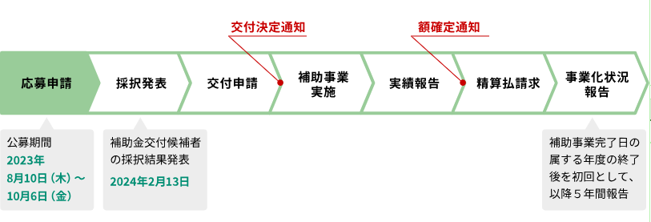
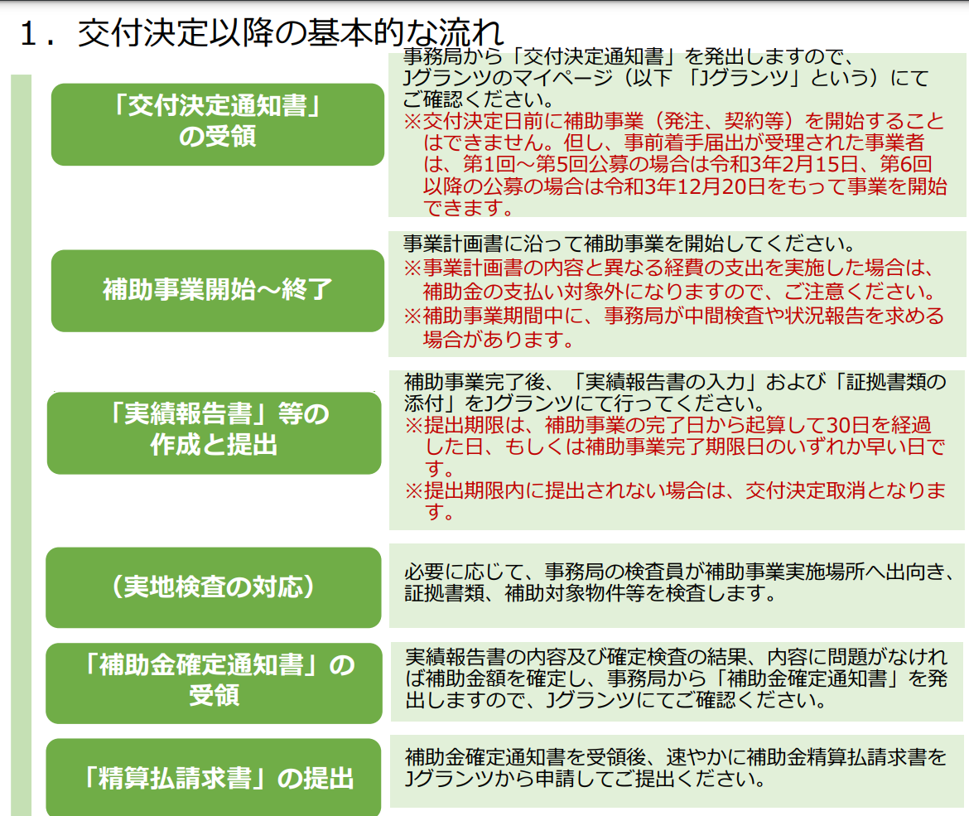
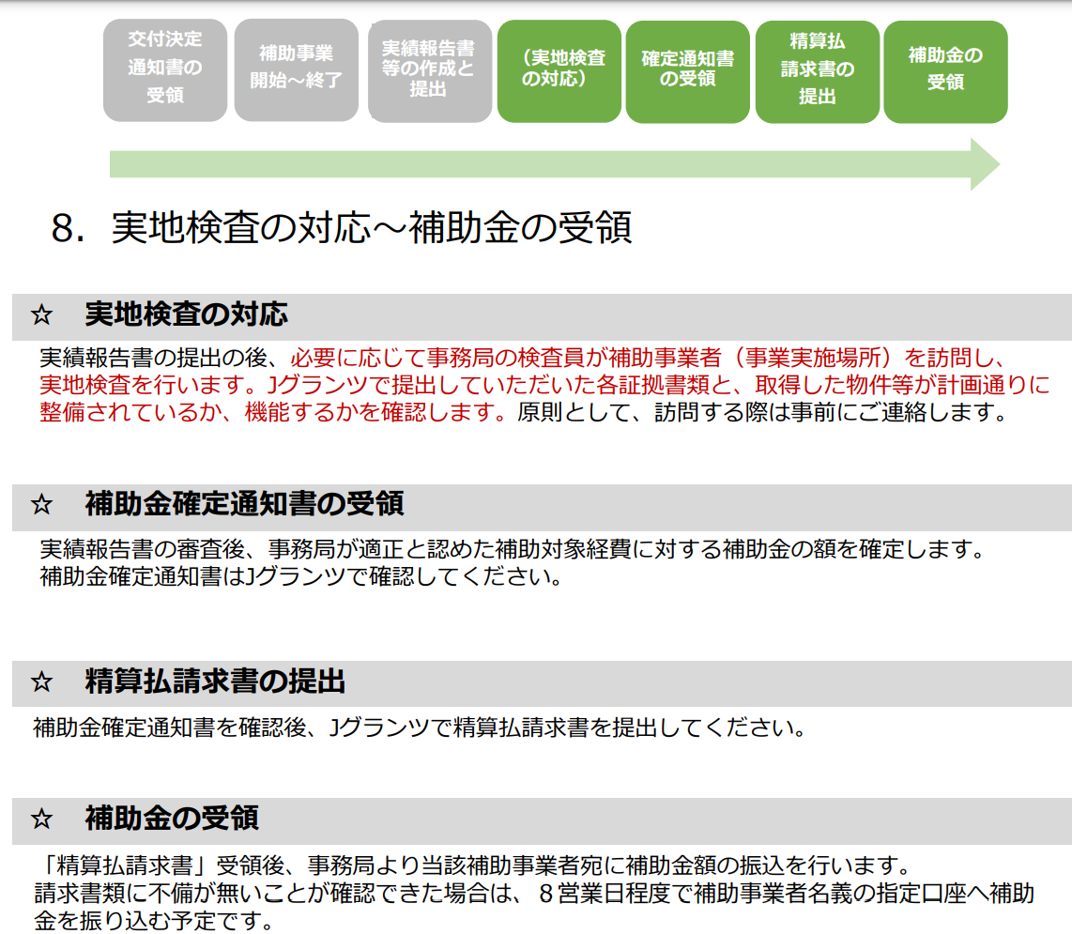
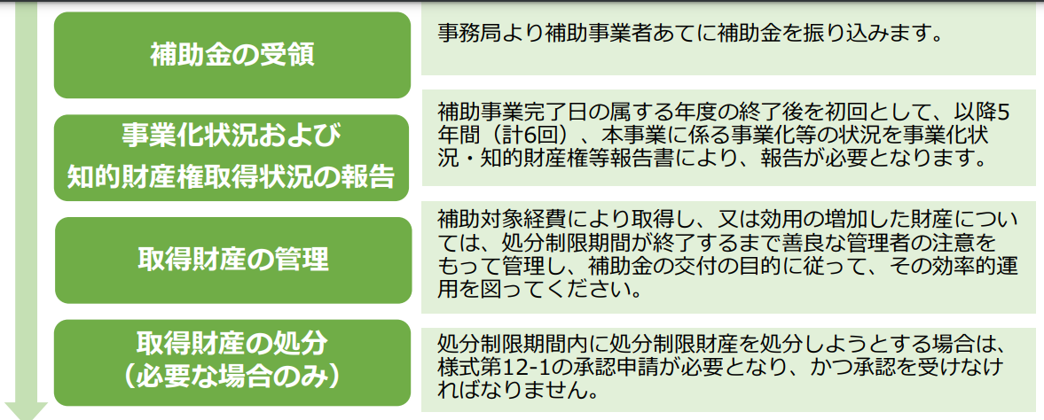
https://jigyou-saikouchiku.go.jp/schedule.html

②提出書類
https://jigyou-saikouchiku.go.jp/jisseki/jisseki008.html

カテゴリ | 書類 | 補足 | 必須 | 区分 | 用意書類 | 取得先 | メモ | 作業進捗・メモ | Check | 格納日 | 参照先 | 最終様式 | 作業進捗・メモ
補助対象経費の区分にかかわらず必要な証拠書類 | ・A. 出納帳のコピー | 補助事業に要した経費の出納状況が記載されている部分。〈参考様式19〉 | ※ | 新規用意 | 出納帳（コピー） | 原口作成 | ・管理部確認 ┗出納帳様式・サンプル | ★残高を教えてもらう（残高が通帳から消えている） ★5月分請求書記入 | TRUE | 2024-05-26 | https://docs.google.com/spreadsheets/d/19m1oI-UrNbq4ZZTQ6tOdUtnH8o23cBhS/edit?usp=drive_link&ouid=111863040728288757718&rtpof=true&sd=true | FALSE
 | ・B. 通帳のコピー | 補助事業に要した経費の出金が確認できる部分と、金融機関名、支店名、種別、口座番号、口座名義がわかる部分 | ※ | 新規用意 | 通帳（コピー） | 管理部 | ・管理部確認 ┗過去分のGIGへの支払いがわかるもの 補助事業に要した経費の出金が確認できる部分と、 | ・不要なものは黒塗り ・4月30日のものまで記帳をしてもらう ・5月31日分記帳 ★金融機関名、支店名、種別、口座番号、口座名義がわかる部分 | TRUE | 2024-05-26 | https://drive.google.com/drive/u/0/folders/13ctJXE1KZADTYzyrFYKHGeZ5tEDvoTaf | FALSE
補助対象経費の区分ごとに必要な証拠書類 | ・見積依頼書（仕様書） | ※相見積書がある場合は相見積書の見積依頼書も提出 | ※ | 交付申請時書類 |  | GoogleDrive | 過去分のものでOK | 過去分のものを提出 | TRUE | 2024-05-26 | https://docs.google.com/document/d/1A6sxQ-ztW4qILWm6R2gDEye8xkvcrZf1/edit?usp=drive_link&ouid=111863040728288757718&rtpof=true&sd=true | FALSE
 | ・見積書 |  | ※ | 交付申請時書類 |  | GoogleDrive | 最新分の見積書を用意 | 過去分のものを提出 ★最新が必要であれば最新のものを提出（念のため丹後さん確認） | TRUE | 2024-05-26 | https://drive.google.com/file/d/19tq8u1bShz2XKcJpKzZqayvj09DonHqL/view?usp=drive_link | FALSE
 | ・相見積書 | （1者のみの場合は業者選定理由書） ※交付決定(計画変更)時と内容に変更がない場合、本見積書のみの提出で可 |  | 交付申請時書類 |  | GoogleDrive | 一応用意 | 過去分のものを提出 | TRUE | 2024-05-26 | https://drive.google.com/file/d/19v7FLSxwNDslrxbGBEmcaGF9tGLizHO6/view?usp=drive_link | FALSE
 | ・契約書 | ※発注書または注文書と、請書または注文確認書でも代用可 | ※ | 新規用意 | 契約書？発注書？注文書？ | 過去書類整理 | 契約書？発注書？注文書？ | 契約書用意 注文書を様式により用意 | TRUE | 2024-05-29 | https://drive.google.com/file/d/17Bt_hjWxYJTPvgTiSm7T0mdDuoIPZm5V/view?usp=drive_link | FALSE
 | ・納品書または引渡書または完了報告書 |  | ※ | 新規用意 | 納品書？引渡書？完了報告書？ | GIG | ・形式確認 ・過去分含めて確認 ・最終納品のものについてスケジュール確認 | GIGからもらったシンプルなもの | TRUE | 2024-05-26 | https://drive.google.com/file/d/1A9mHtUDhSlSrm8GI6YC3tNcyXxeMRvK9/view?usp=drive_link | FALSE
 | ・検収書 | ※その代替として、納品書等のコピーに「検収」「検収年月日」「立会者名」を追記したものでも可。 | ※ | 新規用意 | 検収書 | GIG |  | GIGからもらったシンプルなもの | TRUE | 2024-05-26 | https://drive.google.com/file/d/1AAtJ2AQwQuJlET7oB9c5SOfBk3iuSIq3/view?usp=drive_link | FALSE
 | ・設置後の写真。及び、製造番号の記載があるものは、製造番号が明示されている部分の写真。 | ※システム構築の場合は、システム等のトップ画面のスクリーンショット画像 （画像データ用台紙＜参考様式17＞に貼りつけてPDF化したもの） ※様式第7取得財産管理台帳に記載する単価50万円以上（税抜き）の物件等(財産)について写真を提出して下さい。 | ※ | 新規用意 |  | HP | HPのフッタに「事業再構築」と記載 | ・GIGに依頼済み（池田経由） →確認済み ・リリース後のキャプチャ添付 ・画像データ用台紙＜参考様式17＞に貼り付けてPDF化 | TRUE | 2024-05-26 |  | FALSE
 | ・請求書 |  | ※ | 新規用意 | 請求書 | GIG | ・過去分含めて確認 ・最終納品のものについてスケジュール確認 | ・5月分請求書は30日にもらう | TRUE | 2024-05-26 | https://drive.google.com/drive/u/0/folders/1CTgHkyuYfRRuA517rzD3MYoBWcubqWBv | FALSE
 | ・代金支払済みを示す証票 | 銀行の振込金受領書または支払証明書等。 ネット銀行の場合は、代金支払済みを示す取引記録等の画面のコピー | ※ | 新規用意 |  | 管理部 | ・管理部からもらう。型式確認 ・過去分含めて確認 ・最終納品のものについてスケジュール確認 ・社長に確認依頼 | ・銀行から取引明細みたいなものがある ┗事務局に連絡（原口） ・同時並行で、銀行に過去分のBizステーション確認 ┗担当確認 ★5月28日にまとめてもらう | TRUE |  |  | FALSE

 | ＊日付の整合がとれている例 見積依頼日 ➤ 見積発行日 ➤ 発注日 ➤ 契約日 ➤ 納品日（検収日）➤ 請求日 ➤ 支払日
 |  |  |  |  |  | ６．Jグランツに添付が必要な証拠書類
 |  |  |  |  |  | 補助対象経費の区分にかかわらず必要な証拠書類
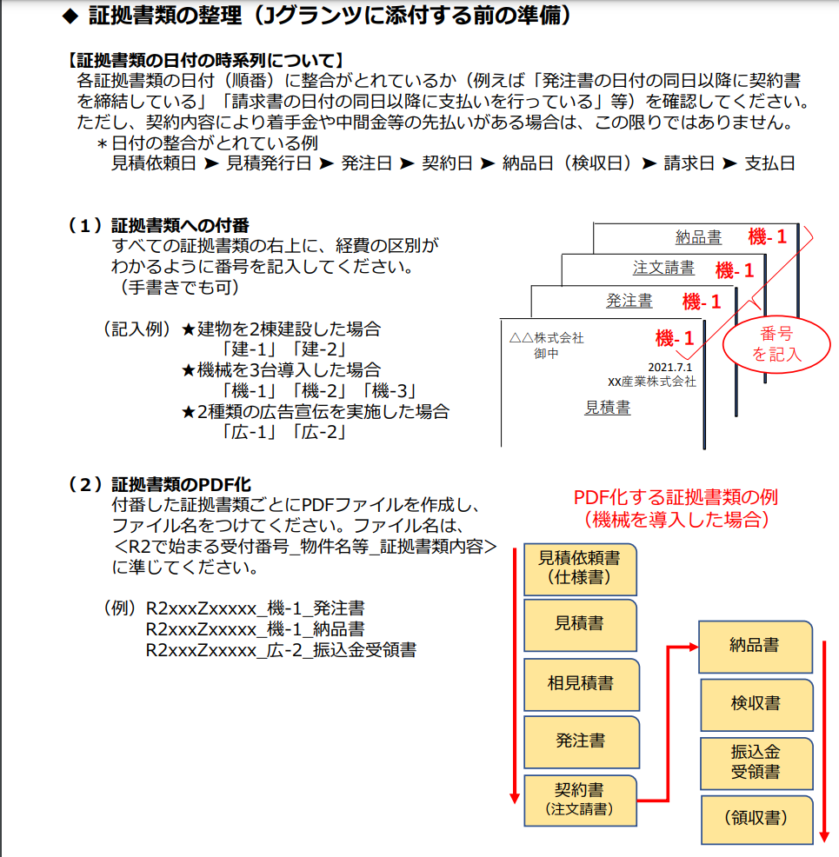
 |  |  |  |  |  | A. 出納帳のコピー（補助事業に要した経費の出納状況が記載されている部分。〈参考様式19〉
 |  |  |  |  |  | を使用しても可）
 |  |  |  |  |  | B. 通帳のコピー（補助事業に要した経費の出金が確認できる部分と、金融機関名、支店名、種別、口座番号、口座名義がわかる部分）

 |  |  |  |  |  | ※証拠書類に不備があり差戻しを行った場合、再申請の際は不備書類のほかに様式第6の別紙1 及び別紙4、様式第6の別紙2及び別紙3、様式第7をご提出ください。

 |  |  |  |  |  | 様式第6の別紙1及び別紙4
 |  |  |  |  |  | 様式第6の別紙2及び別紙3
 |  |  |  |  |  | 様式第7

